FUNDAMENTOS SOBRE EL RECURSO
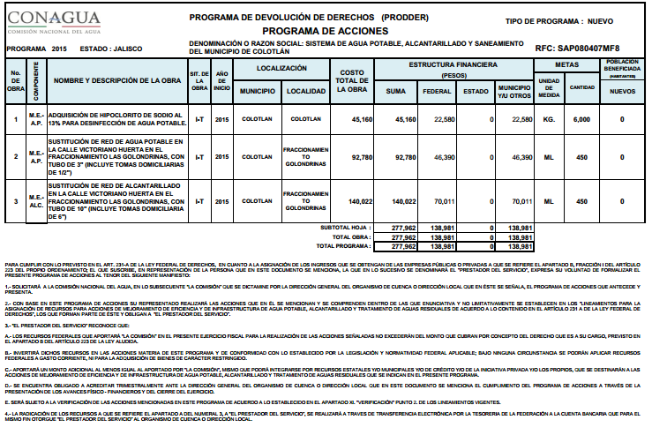
LOS APARTADOS DE LOS PROGRAMAS FEDERALES
Para llevar a cabo los programas federales APAZU, PRODDER.
Programa de Agua Potable, Alcantarillado y Saneamiento en Zonas Urbanas (APAZU)

Objetivo general del programa:
Programa de Agua Potable, Alcantarillado y Saneamiento en Zonas Urbanas (APAZU). Tiene como propósito fomentar y aumentar el desarrollo de los sistemas de agua potable, alcantarillado, y saneamiento en centros de población mayores o iguales a 2500 habitantes mediante acciones de construcción, ampliación, rehabilitación, mejoramiento de la infraestructura hidráulica para la prestación de los servicios a efecto de proporcionar agua para los diversos usos y fundamentalmente para el consumo humano.

Objetivo del programa:
El Programa de Devolución de Derechos, tiene como objetivo apoyar a la realización de acciones de mejoramiento de eficiencia y de infraestructura de agua potable, alcantarillado y tratamiento de aguas residuales, mediante la asignación de recursos a los prestadores de los servicios de agua potable y saneamiento de los ingresos federales que se obtengan por la recaudación de los derechos por la explotación, uso o aprovechamiento de aguas nacionales.
Componentes del programa:
Mejoramiento de Eficiencia.
Infraestructura de Agua Potable.
Infraestructura de Alcantarillado y Tratamiento de Aguas Residuales.
En el Sistema de Agua Potable, Alcantarillado y Saneamiento del Municipio de Colotlan (SAPASCO) las acciones siguientes son las a realizar:

